关系图
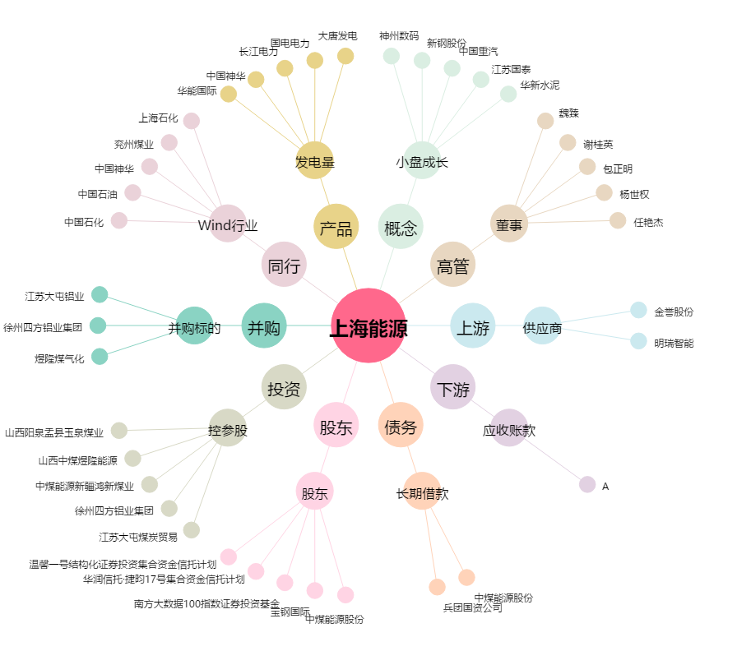
上海能源[600508.SH] - 关系概览图

